Помощна информация
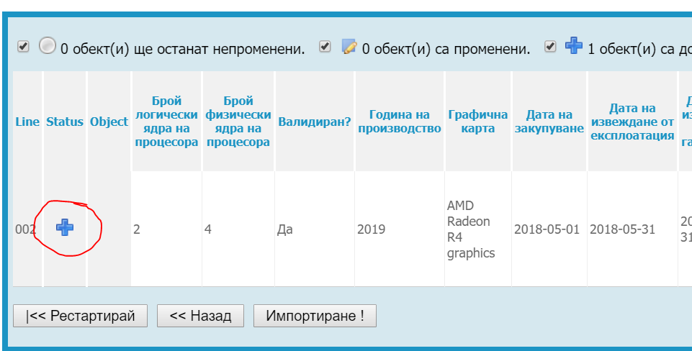
Особенности при попълване на данни
Задължително е попълването на данни само за полетата на син фон. Полетата със сив фон са уникални и задължителни полета получени чрез формула и се попълват автоматично. При въвеждането на данните за да се разпространи формулата на следващите редове трябва да се копира от първия примерен ред.
Особенности при попълване на "Административна структура"
В шаблона трябва да бъде въведен уникален код в поле "Административна структура".
За да попълним кода трябва от меню "Основни" - "Администрации" да изберем желаната администрация.Копираме кода маркиран в жълто след id=xxxxxx
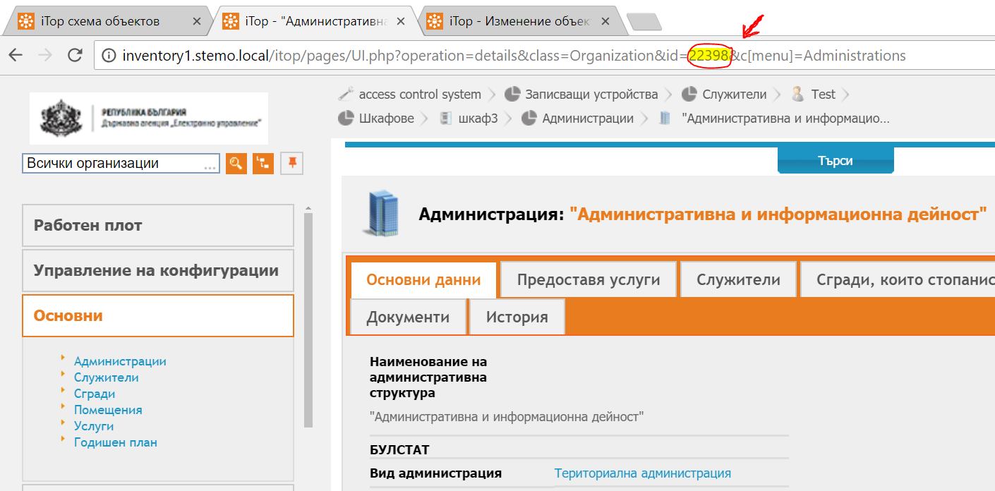

Особенности при въвеждане на производилтел и продукт
В случаите когато не е открит продукт или производител избираме от падащия списък "Друг"

Запазване на файла в CSV формат (Comma delimited)
След попълване на данните шаблона се запазва във формат CSV(Comma delimited). При запазване в CSV формат ексела елиминира останалите sheet-ове без основния
Импорт на данни
От меню "Конфигуриране" -> "Импорт"
Стъпка 1
Избираме файл за импорт в таб "Зареждане от файл". Избираме Cyrilic (windows 1251) и избираме Следащ
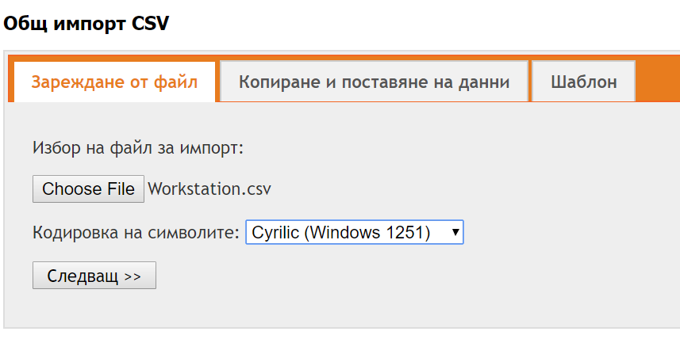

Стъпка 2
Задаваме "Символ на разделител" и "Символ за разделяне на текста". Останлите опции не се променят
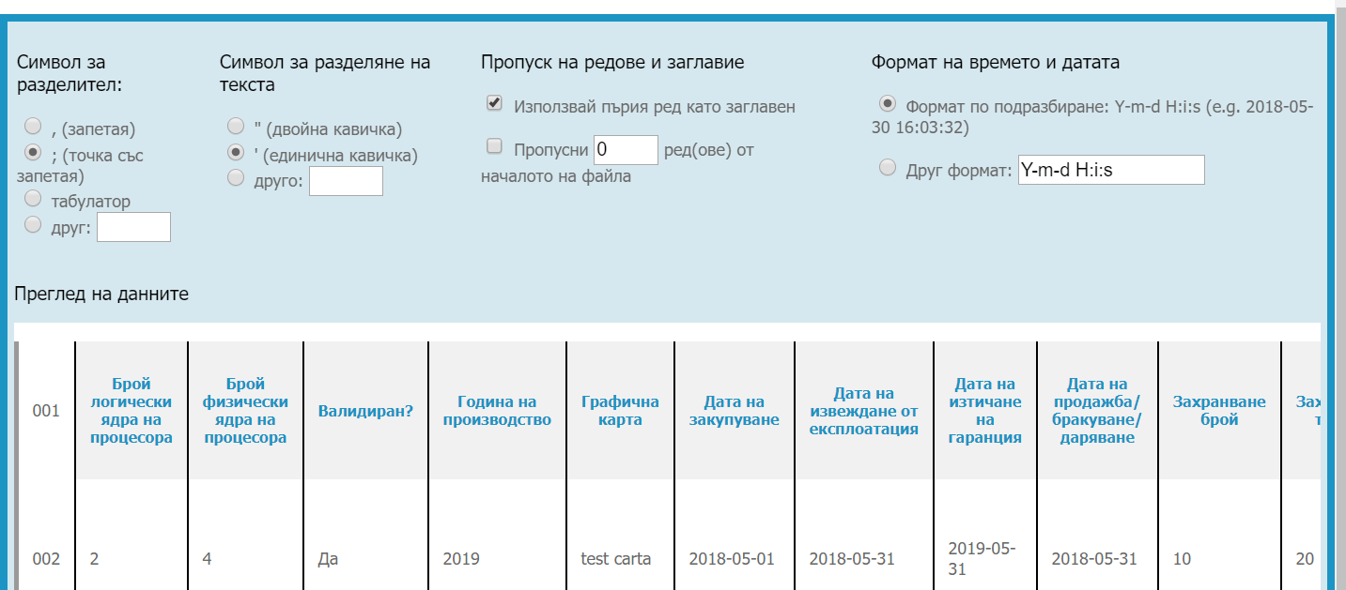

Стъпка 3: Разпределение на данните
Избираме тип обект за импорт -> Работна станция. Слагаме отметка "Разширен режим"
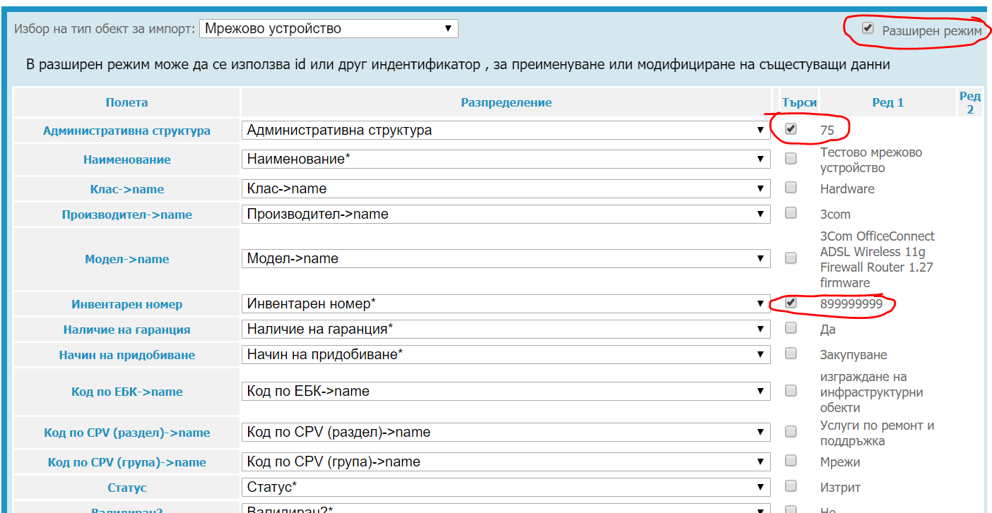

Проверяваме дали всички полета съвпадат.
Ако някое от полетата липсва в разпределение, отбележете "разширен режим". За да имаме успешен импорт трябва всяко поле от колона "Полета" да отговоря на полето от колона "Разпределение"

Важно:
При импорт на нови данни трябва да имаме предвид кои полета желаем да са уникални. (Задължителни са "Административна структура" и "Инвентарен номер").
1. Ако искаме да обновим съществуващ запис. Пример - Имаме вече създадена станция "Настолен компютър HP". Отбелязваме с oтметка в колонка "Търси". Търсене по критерий "Наименование". При съвпадение с "Наименование". записът се презамества.

2. Ако искаме да създадем нов запис с наименование "Настолен компютър HP" при вече съществуващ такъв, отбелязваме в ред "Търси" "Наименование" + още едно уникално поле (пример:"Инвентарен номер") по което се различават данните и системата трябва да търси съвпадение. Възможни са N на брой уникални полета.

За да приключим стъпка 3 натискаме бутон"Симулирай импорт".
Стъпка 4
При коректен шаблон статусът е със знак "+" и натискаме бутон "Импортиране"

